程序
内容 | 负责人 | 描述 | 完成状态
技能系统 | 廖国标 | 实现技能装配效果 | 完成
攻击按键和技能按键实现 | 廖国标 | 具体看技能按键逻辑文档 | 完成
CD条修改为满CD时显示完整，现在显示反了 | 廖国标 |  | 完成
按钮点击效果 | 廖国标 | 按钮点击缩放效果 | 完成
摄像机效果添加 | 王晓洋 廖国标 | 具体看摄像机需求文档 | 完成
特效显示问题 | 廖国标 | 手机包特效显示有问题 | 完成
护甲值系统实现 | 廖国标 | 具体看护甲值系统文档 | 完成
技能霸体显示 | 廖国标 | 霸体技能释放时模型会有一层黄色的外发光效果
配置副本 | 王晓洋 廖国标 | 副本配置需求文档 | 完成
方向锁定bug优化 | 廖国标 | 释放技能还是会有上下方向的转向 | 完成
脚底阴影添加 | 王晓洋 廖国标 | 在角色和怪物的脚下添加阴影 | 完成
伤害漂字 | 廖国标 |  | 完成
格挡机制实现 | 廖国标 | 格挡判定文档
增加连击数显示 | 廖国标
动编中断切换功能实现 | 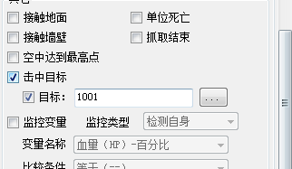 | 